Hoja2
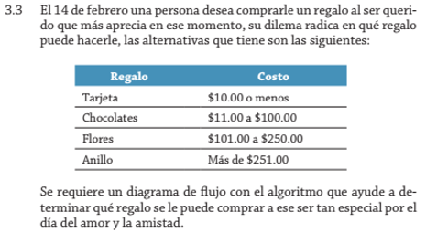

Hoja3
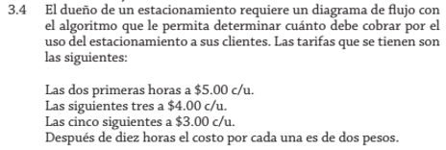

Horas | Costo
2 horas | $5.00 c/u
5 horas | $4.00 c/u
10 horas | $3.00 c/u
Más de 10 horas | 2 pesos

Hoja6
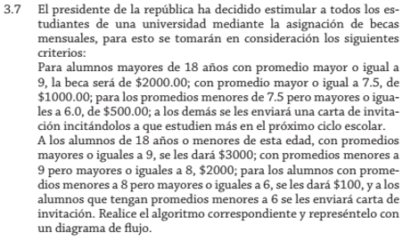

Edad | Promedio | Beca
n=+18 años | ≥ 9 | $2000.00
 | < 7.5 - ≥ 6.0 | $500.00
n=≤ 18 años | ≥ 9 | $3000
 | < 9 - ≥ 8 | $2000

